상품제안서
쿠비녹스 믹싱볼 채망 집게4종세트 | 상품코드: S12921

 |  |  |  |  |  |  | 02-713-8555 | www.synergygift.co.kr
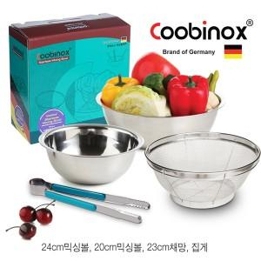

【상세/제작정보】 | 녹이 슬거나 부식되지 않는 고급 제품

【인쇄/포장옵션】 | 레이저, 스티커 / 포장지포장

【공급단가】 | 수량 | 50~ | 100~ | 500~ | 1,000~ | 2,000~
*VAT별도 | 단가 | 6,410원 | 6,190원 | 5,980원 | 5,770원 | 5,550원

【상품 URL】 | https://www.synergygift.co.kr:443/src/goods_detail.php?gdno=14545

